Hoja1
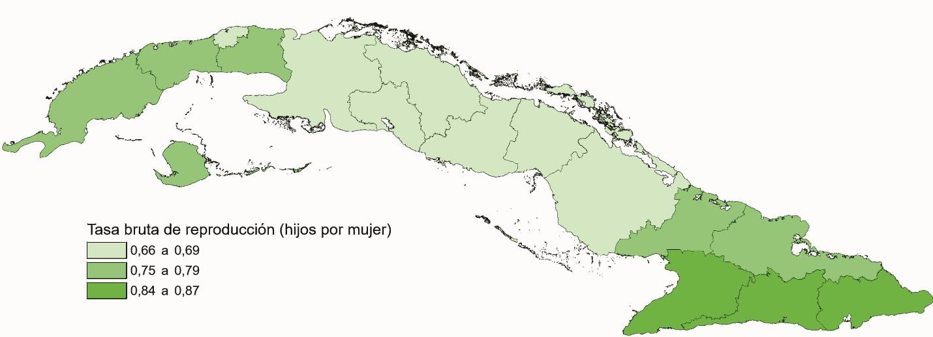
TASA BRUTA REPRODUCCIÓN POR PROVINCIAS. AÑO 2020

